SOPA
FICHA TÉCNICA

NOME: | Creme de abóbora assada com legumes em primaveril |  |  |  | Custo Total |  | 1.04 | 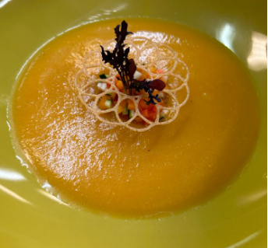 fotografia
Família: | Sopas |  |  |  | Nº Porções |  | 2
Código: | 1 |  |  |  | Custo por porção |  | 0.52
Tempo Preparação: |  |  | Rácio | 0.00% | Preço Venda NET |  | 0.00
Data de elaboração: |  |  | IVA | 13.0% | Preço Venda c/IVA |  | 0.00
 |  |  |  |  | Marg.Contrib.Porç |  | 0.00

PRODUTO / MATÉRIA PRIMA | UNIDADE | CAPITAÇÃO | (-) % DESPERD. | (-) % PERDA PROD | CUSTO UNITÁRIO | CUSTO TOTAL | OBSERVAÇÕES/ALERGÉNIOS
Abóbora manteiga | KG | 0.20 |  |  | 1.99 | 0.40
Cenoura | KG | 0.100 |  |  | 1.19 | 0.12
Curgete | KG | 0.100 |  |  | 1.99 | 0.20
Cominhos | KG | 0.001 |  |  | 19.78 | 0.02
Erva doce | KG | 0.001 |  |  | 11.80 | 0.01
Flor de anis | KG | 0.001 |  |  | 64.80 | 0.06
Pimenta preta | KG | 0.001 |  |  | 16.46 | 0.02
Azeite | L | 0.025 |  |  | 5.59 | 0.14
Farinha de arroz | KG | 0.020 |  |  | 2.64 | 0.05
Água | L |  |  |  |  | 0.00
 |  |  | SUBTOTAL Σ |  | 1.02 | 1.02
 |  |  | TEMPEROS (+) % |  | 2.00% | 0.02
 |  |  | CUSTO TOTAL Σ |  | 1.04 €

Elaboração e empratamento |  |  |  |  |  |  | Equipamento e Palamenta

PRATO PRINCIPAL
FICHA TÉCNICA

NOME: | Açorda de cavala e pimento |  |  |  | Custo Total |  | 2.69 | 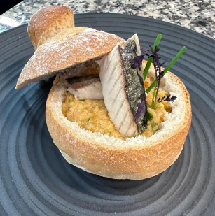 fotografia
Família: | Prato Principal |  |  |  | Nº Porções |  | 2
Código: | 1 |  |  |  | Custo por porção |  | 1.35
Tempo Preparação: |  |  | Rácio | 0.00% | Preço Venda NET |  | 0.00
Data de elaboração: |  |  | IVA | 13.0% | Preço Venda c/IVA |  | 0.00
 |  |  |  |  | Marg.Contrib.Porç |  | 0.00

PRODUTO / MATÉRIA PRIMA | UNIDADE | CAPITAÇÃO | (-) % DESPERD. | (-) % PERDA PROD | CUSTO UNITÁRIO | CUSTO TOTAL | OBSERVAÇÕES/ ALERGÉNIOS
Farinha sem glúten | KG | 0.20 |  |  | 5.66 | 1.13
Fermento de padeiro | KG | 0.025 |  |  | 13.00 | 0.33
Sal | KG | 0.002 |  |  | 0.25 | 0.00
Cavala | KG | 0.200 |  |  | 3.99 | 0.80 | Peixe
Cebola picada | KG | 0.050 |  |  | 1.69 | 0.08
Alho picado | KG | 0.010 |  |  | 4.98 | 0.05
Polpa de tomate | KG | 0.025 |  |  | 1.98 | 0.05
Vinho branco | L | 0.005 |  |  | 1.50 | 0.01 | Sulfitos
Coentros | KG | 0.005 |  |  | 11.27 | 0.06
Salsa | KG | 0.01 |  |  | 11.27 | 0.06
Azeite | L | 0.02 |  |  | 5.59 | 0.11
 |  |  | SUBTOTAL Σ |  | 2.67 | 2.67
 |  |  | TEMPEROS (+) % |  | 2.00% | 0.05
 |  |  | CUSTO TOTAL Σ |  | 2.69 €

Elaboração e empratamento |  |  |  |  |  |  | Equipamento e Palamenta

SOBREMESA
FICHA TÉCNICA

NOME: | Crumble de maça |  |  |  | Custo Total |  | 1.67 | 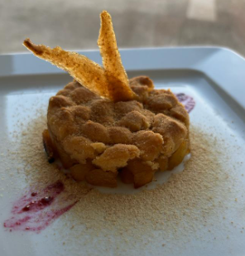 fotografia
Família: | Sobremesa |  |  |  | Nº Porções |  | 2
Código: | 1 |  |  |  | Custo por porção |  | 0.83
Tempo Preparação: |  |  | Rácio | 0.00% | Preço Venda NET |  | 0.00
Data de elaboração: |  |  | IVA | 13.0% | Preço Venda c/IVA |  | 0.00
 |  |  |  |  | Marg.Contrib.Porç |  | 0.00

PRODUTO / MATÉRIA PRIMA | UNIDADE | CAPITAÇÃO | (-) % DESPERD. | (-) % PERDA PROD | CUSTO UNITÁRIO | CUSTO TOTAL | OBSERVAÇÕES/ALERGÉNIOS
Maça | KG | 0.15 |  |  | 1.33 | 0.20
Açúcar mascavado | KG | 0.050 |  |  | 2.39 | 0.12
Canela | KG | 0.001 |  |  | 10.90 | 0.01
Sumo lima | L | 0.050 |  |  | 3.39 | 0.17
Mel | KG | 0.010 |  |  | 6.98 | 0.07
"Manteiga" vegetal | KG | 0.070 |  |  | 10.36 | 0.73
Farinha sem gluten | KG | 0.050 |  |  | 5.66 | 0.28
Açúcar | KG | 0.050 |  |  | 1.39 | 0.07
 |  |  | SUBTOTAL Σ |  | 1.65 | 1.65
 |  |  | TEMPEROS (+) % |  | 2.00% | 0.03
 |  |  | CUSTO TOTAL Σ |  | 1.67 €

Elaboração e empratamento |  |  |  |  |  |  | Equipamento e Palamenta

